Sheet1
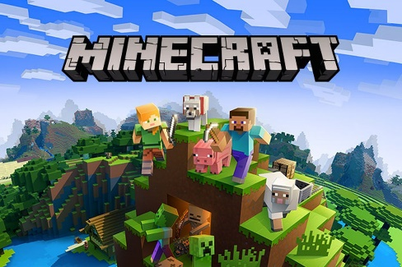
game pc speck rendah |  |  | game pc speck rendah
1 | minecraft
 | os | processor | ram | storage | vga | Game PC offline ringan yang bisa dipilih yaitu Minecraft. Permainan ini memiliki ciri khas balok-balok 3D yang bisa disusun sesuai dengan kebutuhan si gamers sendiri. Permainan ini bisa mengasah kreativitas kamu dalam membuat bangunan apapun yang disukai sesuai imajinasi pemain.
 | windows 7 | intel core I3-3210 | 4Gb | 1Gb
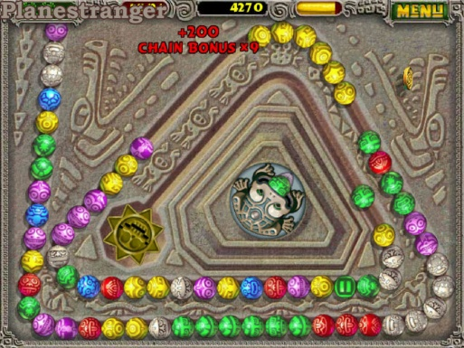
2 | zuma |  |  |  |  | Zuma sendiri merupakan permainan menembak menggunakan bola berwarna berbeda dan tidak berurutan dengan tujuan menghilangkan semua bola yang berjalan pada sebuah labirin.
 | os | processor | ram | storage | vga
 | windows 7 | pentium II 350 MHz | 128 Mb | 4Gb
3 | Plant vs zombie
 | os | processor | ram | storage | vga
 | window 10 | intel pentium 4 amd athlon 1500 | 4Gb | 500Mb |  | Plant Vs Zombie adalah Game PC offline ringan yang menceritakan tentang sebuah serangan para zombie ke sebuah rumah. Para penggunanya akan berperan sebagai pemilik rumah yang harus melindungi tempat tinggalnya dengan cara menempatkan tanaman untuk menyerang zombie yang berjalan di halaman menuju rumah. | 

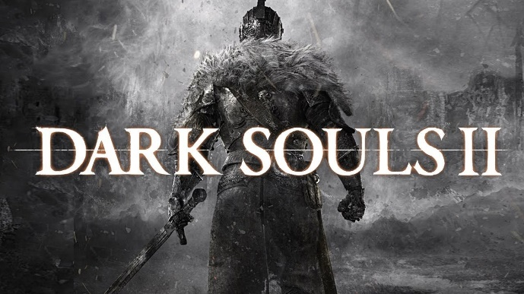
game pc speck mid |  |  | game pc speck mid
1 | Dark souls 2
 | os | processor | ram | storage | vga | Dark Souls 2 adalah game RPG yang berkisah tentang seseorang yang dikutuk menjadi undead dan berusaha mencari penyembuhan atas kutukan tersebut. Pada awal permainan kamu harus membuat karakter yang akan kamu gunakan terlebih dahulu. Pemain dapat menentukan nama, jenis kelamin, class, bentuk tubuh, dan sebagainya.Terdapat banyak jenis senjata yang dapat digunakan misalnya pedang dan panah.
 | window 10 | intel core I3 | 4Gb | 8Gb | NVIDIA GeForce 9600GT, ATI Radeon HD 5870.

2 | The elder Scrolls:Skyrim
 | os | processor | ram | storage | vga
 | window 10 | Dual Core 2.0 GHz or equivalent processor | 2 GB | 6 GB | DirectX 9.0c compliant video card with 512 MB of RAM – NVIDIA GeForce 7600 GT & ATI Radeon X1800. | Inilah dia game RPG yang bisa dibilang legendaris. Hampir semua pecinta game RPG pernah memainkannya. Permainan ini menceritakan seorang tahanan yang akan dieksekusi. Tetapi, tepat sebelum terlaksana, seekor naga menyerang tempat berlangsungnya eksekusi. Ia memporak-porandakan desa dan menyebabkan tahanan kabur. Setelah kabur, karakter yang kita mainkan pergi menuju kota Whiterun untuk meminta bantuan. Disanalah terungkap bahwa tahanan tersebut adalah seorang Dragonborn. | 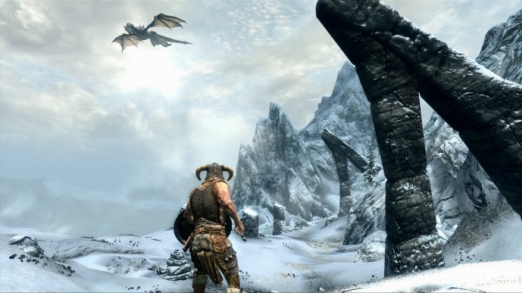

3 | Fallout 3
 | os | processor | ram | storage | vga
 | Windows XP/Vista | 2.4 Ghz Intel Pentium 4 or equivalent processor | GB System RAM (XP)/ 2GB System RAM (Vista) | 2 Gb | (NVIDIA 6800 or better/ATI X850 or better) | Fallout 3 merupakan permainan bertemakan post-apocalyptic. Permainan ini berlatar di kota Washington D.C.. 200 tahun setelah terjadi perang nuklir antara Amerika Serikat, China, dan Uni Soviet. | 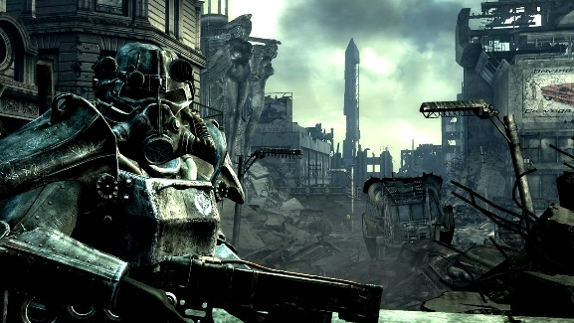

 |  |  |  |  |  | Permainan ini dimulai saat karaktermu dilahirkan. Pertama-tama, kamu dapat menentukan jenis kelamin dan nama dari karaktermu. Kemudian kamu dapat menentukan ras, penampilan, dan sebagainya. Setelah itu, permainan akan melakukan fast forward satu tahun ke masa depan, dimana kamu dapat menentukan attribute karaktermu.

 | spek tinggi
1 | forza horizon 5
 | os | processor | ram | storage | vga
 | Windows 10 versi 15063.0 | intel i5-8400 / AMD Ryzen 5 1500X | 16GB | 110Gb | NVDIA GTX 1070 | Forza Horizon 5 hadir dalam tiga versi bundling yang terdiri dari Standard, Deluxe, dan Premium Edition. Pada platform distribusi game Microsoft Store, Forza Horizon 5 versi Standard Edition dapat dibanderol dengan harga Rp 790.000. Versi Deluxe memiliki banderol harga Rp 1.050.00 dan versi Premium Deluxe dijual dengan harga tertinggi, yakni sebesar Rp 1.310.000. Steam turut membuka sesi pre-order bagi peminat yang ingin memesan Forza Horizon 5. Bedanya, banderol harga yang dipatok di Steam terbilang jauh lebih terjangkau. Untuk pembelian Forza Horizon 5 versi Standard Edition di Steam, peminat hanya perlu menyiapkan dana sebesar Rp 699.000. Sedangkan versi Deluxe Edition dan Premium Edition masing-masing dihargai sebesar Rp 899.000 dan Rp 999.000. | 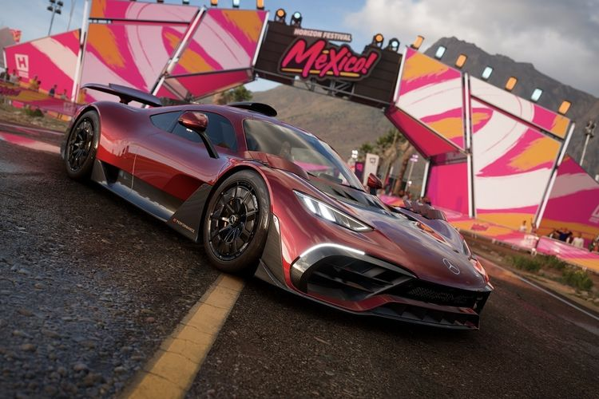

2 | cyberpunk 2077
 | os | processor | ram | storage | vga
 | Windows 10 | Intel Core i5-3570K atau AMD FX-8310 | 8 GB RAM | 70 GB | VIDIA GeForce GTX 970 atau AMD Radeon RX 470 | Cyberpunk 2077 adalah sebuah permainan video action RPG yang dikembangkan dan dipublikasikan oleh CD Projekt Red. Berlatar di sebuah dunia terbuka bernama Night City, pemain berperan sebagai tentara bayaran bernama V dalam perspektif kamera orang pertama. | 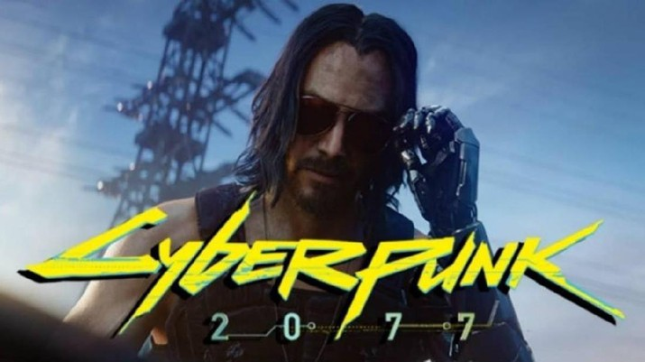

3 | Red Dead Redemption 2
 | os | processor | ram | storage | vga
 | Windows 10 | Intel Core i7-4770K / AMD Ryzen 5 1500X | 12 GB | 150 GB | Nvidia GeForce GTX 1060 6 GB / AMD Radeon RX 480 4 GB | Red Dead Redemption merupakan game open world, sama halnya seperti GTA Series. Dalam game ini kalian akan memerankan seorang cowboy yang akan bertualang dan menjalankan misi di liarnya dunia barat. | 

 |  |  |  |  |  | Disini kalian bisa berburu hewan liar, mengejar buronan kriminal demi bounty, bersosialisasi dengan warga kota dan lainnya. Game ini di desain sedemikian rupa agar para players dapat melakukan dan mengeksplor lebih jauh permainan.

 |  |  |  |  |  | Sistem gamplay yang bebas ini membuat kepuasan tersendiri para gamer. Karena biasanya gameplay dijalankan secara linear atau bergaris berurutan sesuai dengan misi.

